チェックリスト
令和５年度 様式
助成１ 行動変容に資するDRの実施に係る経費の助成
交付申請に必要な提出書類（交付要綱第７条）_チェックリスト

作成完了した書類のチェック欄にチェック（✔）を入れ、必要書類が全て揃ったことを確認した上で提出してください。

№ | 提出書類 | 提出要否 〇：必須 △：該当申請のみ | チェック | 備考
1 | 助成金交付申請書 （第１号様式） | 〇 |  | 公社指定の様式 ※公社ホームページよりダウンロード
2 | 助成事業経費内訳書 （第１号様式別紙及び別紙内訳） | 〇 |  | 公社指定の様式 ※公社ホームページよりダウンロード
3 | 助成事業実施計画書 （第２号様式） | 〇 |  | 公社指定の様式 ※公社ホームページよりダウンロード
4 | 商業・法人登記簿謄本 （写しでも可） | 〇 |  | ・助成対象事業者のもの ・発行後３ヶ月以内 ・現在事項全部証明書または履歴事項全部証明書
5 | 納税証明書 （写しでも可） | 〇 |  | ・直近のもの１カ年以内のもの ・法人事業税及び法人都民税の納税証明書（都税事務所発行のもの） ※ただし、納税地が都外である場合は助成対象事業者の納税地で発行された法人税の納税証明書
6 | 事業所数の根拠資料（全国及び都内） | 〇 |  | ・直近のもの１カ年以内のもの ・全国事業所数、都内事業所数の根拠となる資料
7 | 暴力団排除に関する誓約書 | 〇 |  | 指定の様式なし 参考様式を公社ホームページよりダウンロード
8 | システム構築契約等の見積書又は 入札等の証憑 （写し） | △ |  | ※システム構築費等又はソフトウェア及びクラウド利用料等を申請する場合に提出 ・助成事業名又は節電キャンペーン名が記載されており、本事業に係るものであることが明確にわかること。 ・申請時に有効期間内の見積書又は入札等の証憑であること ・原則２社以上取得すること（２社以上の見積が困難な場合、その理由を示した理由書を提出すること） ・取得した全ての見積書について添付すること ・見積り基準等を明記し、費用の算出根拠を示すこと。助成対象事業の実施内容が明確であること。 ※費用の算出根拠が明確でない記載例 「システム構築費一式・・・・2,000,000円」 上記のように算出根拠が明確に記載されていない場合、助成対象経費とはみなしません
9 | システム構築契約書の仕様書案又は、 契約内容案が分かる書類 | △ |  | ※システム構築費等又はソフトウェア及びクラウド利用料等を申請する場合に提出 本助成事業に係るものとして、明確に区分できること。
10 | ２社以上の見積が困難な理由書 | △ |  | ※２社以上の見積が困難な場合に提出 指定の様式なし 参考様式を公社ホームページよりダウンロード
11 | その他必要に応じて公社が指示する書類 | △ |  | 必要な場合に提出すること。
12 | ＣＤ－Ｒ等のメディア | △ |  | ※郵送による申請をする場合に提出

第１号
様式内入力箇所
第１号様式（第７条関係） |  |  |  |  |  |  |  |  |  |  |  | 令和５年度用

 |  |  |  |  |  |  |  |  |  |  | 年 |  | 月 |  | 日 |  | ← 実際の提出日を記載してください。
 | 公益財団法人 |  |  |  |  |  |  |  |  |  |  |  |  |  |  |  | （注意）不備・修正等があった場合も、初回提出日のまま変更しないでください。
 | 東京都環境公社 理事長 殿

 |  |  |  |  |  |  | （助成事業者）
 |  |  |  |  |  |  | 住所
 |  |  |  |  |  |  |  |  |  |  |  |  |  |  |  |  | ← 商業・法人登記簿謄本の記載通りに入力してください。
 |  |  |  |  |  |  | 名称

 |  |  |  |  |  |  | 代表者の 職・氏名

 | 企業の節電マネジメント（デマンドレスポンス）事業

 | 助成金交付申請書

（助成１ 行動変容に資するDRの実施に係る経費の助成）

 | 企業の節電マネジメント（デマンドレスポンス）事業助成金交付要綱（令和４年11月16日付４都環公地温第2001号）第７条第１項の規定に基づき、助成金の交付について関係書類を添え、交付要綱及び募集要項の内容を理解したうえで、次のとおり申請します。

 |  | 実施期間（該当を選択） |  |  |  | 夏季・冬季 |  | 夏季のみ |  |  | 冬季のみ |  |  |  |  |  | ← 申請する都節電推進期間を選択してください。（いずれか一つ）

 |  | 電気事業者の登録番号 |  |  |  |  |  |  |  |  |  |  |  |  |  |  | ← 申請者が一般送配電事業者の場合は、空欄としてください。

 |  | 節電キャンペーンの名称 |  |  |  |  |  |  |  |  |  |  |  |  |  |  | ← 夏季・冬季で別の名称にしている場合は、併記してください。

 |  | 助成金交付申請額 |  |  |  | 0 |  |  |  |  |  |  |  | 円 |  |  | ← 【入力不要】 （第1号別紙 右下隅の【交付申請額(b)（円）】が反映されます）

 |  | 窓口担当者 連絡先 |  |  | 住所 | (〒 | - |  | )

 |  |  |  |  | 会社名

 |  |  |  |  | 部署名

 |  |  |  |  | 氏名

 |  |  |  |  | 電話番号 |  |  |  | 携帯

 |  |  |  |  | Eメール

 |  | 承諾事項 |  | 企業の節電マネジメント（デマンドレスポンス）事業助成金交付要綱、その他法令の規定を遵守すること。 |  |  |  |  |  | 承諾します |  |  |  |  |  |  | ← 記載内容を確認し、承諾のうえでチェックしてください。

 |  | 刑事上の処分 |  | 刑事上の処分を受けていない。 |  |  |  |  |  | 受けていません |  |  |  |  |  |  | ← 記載内容に該当することを確認したうえでチェックしてください。

 |  | 備考 |  |  |  |  |  |  |  | ※受付欄

 | （注） |  | ※印の欄には、記入しないこと。

 |  |  |  |  |  |  |  |  |  |  |  |  |  |  |  | （日本産業規格A列4番）

第１号別紙
様式内入力箇所
第１号様式 別紙（第７条関係）

助成事業経費内訳書

（助成１ 行動変容に資するDRの実施に係る経費の助成）

１ 助成対象事業の実施に係る経費
区分 |  |  | 経費相当 |  |  | 助成対象 経費(a) （円） | 交付 申請額(b) （円）

 |  |  | 件数 | 乗ずる額（円） | 金額（円）
助成対象 | ①助成対象事業の実施に係る経費 |  |  |  |  | 0 | 0 | ← 対象となる件数を入力すると、自動計算されます。
 |  | 節電に応じる見込みの都内 事業所数 |  | 100,000 | 0

２ システム構築等に係る経費
区分 |  |  | 経費 |  |  | 助成対象 経費(a) （円） | 交付 申請額(b) （円）

 |  |  | 金額（円）
助成対象 | ②システム構築費等 |  |  |  |  | 0 | 0 | ← 各経費の金額を入力すると、自動計算されます。
 |  | システム構築・改修（設計・開発）費
 |  | ソフトウェアのカスタマイズ・設定料
 |  | クラウドサービスの初期設定料
 |  | その他経費
 | ③ソフトウェア及びクラウド利用料等 |  |  |  |  | 0 | 0 | ← 各経費の金額を入力すると、自動計算されます。
 |  | システムの運用・保守費
 |  | ソフトウェアの利用料
 |  | ソフトウェアの運用・保守・サポート費
 |  | クラウドサービスの利用料
 |  | クラウドサービスの運用・保守・サポート費
 |  | データ分析費
 |  | その他経費
小計（②＋③） |  |  |  |  |  | 0 | 0 | ← 各経費の金額を入力すると、自動計算されます。
助成対象外 | ④助成対象外経費 |  | 0 |  |  |  |  | ← 助成対象外経費は、設備費、諸経費、本事業に関係しないもの等です。（例：都外の事業所用の費用など）
 |  | システム構築費等
 |  | ソフトウェア及びクラウド利用料等
②+③+④ |  |  | 0
⑤ 消費税等相当額（10％）
総事業費金額（税込） （②+③+④+⑤） |  |  | 0

３ 合計
 |  |  |  |  |  | 助成対象 経費(a) （円） | 交付 申請額(b)（円）

合計 |  |  | ①+②+③ |  |  | 0 | 0 | ← 各経費の金額を入力すると、自動計算されます。

第１号別紙内訳(①助成対象事業)
様式内入力箇所
第１号様式 別紙内訳明細書（助成対象事業）

内訳明細書 |  |  |  | ①助成対象事業

（１）夏季の都節電推進期間 |  |  |  |  |  | 高圧 |  | 特別高圧 |  | 合計
全国の事業所数※ |  |  |  |  |  |  | 件 |  | 件 | 0 | 件 | ← 高圧又は特別高圧の電力契約をしている全国の事業所数を入力し、その根拠資料を提出してください。
全国の節電キャンペーン参加見込数 |  |  |  |  |  |  | 件 |  | 件 | 0 | 件 | ← 上記事業所のうち、節電キャンペーンの参加が見込まれる事業所数を入力してください。
 | 都内の事業所数※ |  |  |  |  |  | 件 |  | 件 | 0 | 件 | ← 高圧又は特別高圧の電力契約をしている都内の事業所数を入力し、その根拠資料を提出してください。
 |  | ＨТТ情報の提供先事業所数※ （メール等送付可能な需要家の事業所数） |  |  |  |  | 件 |  | 件 | 0 | 件 | ← 上記都内事業所のうち、申請者からのお知らせ等の受け取りに同意している需要家が電力契約している事業所数を入力してください。
 |  |  | 節電キャンペーン参加見込数（A）及びその算定方法 |  |  |  | 件 |  | 件 | 0 | 件 | ← 上記都内事業所のうち、節電キャンペーンの参加が見込まれる事業所数及びその算定方法を入力してください。
 |  |  |  |  |  | 算定方法 |  |  |  |  |  | ← （例）・交付申請時点での都内事業所数のうち、電気事業者からのデジタルでのお知らせ等の受け取りに同意している需要家が 電力契約している事業所数 ・同様の節電キャンペーンを実施した際の参加実績の２倍の件数
※の付いた箇所の事業所数は交付申請日時点とする。

（２）冬季の都節電推進期間 |  |  |  |  |  | 高圧 |  | 特別高圧 |  | 合計
全国の事業所数※ |  |  |  |  |  |  | 件 |  | 件 | 0 | 件 | ← 高圧又は特別高圧の電力契約をしている全国の事業所数を入力し、その根拠資料を提出してください。
全国の節電キャンペーン参加見込数 |  |  |  |  |  |  | 件 |  | 件 | 0 | 件 | ← 上記事業所のうち、節電キャンペーンの参加が見込まれる事業所数を入力してください。
 | 都内の事業所数※ |  |  |  |  |  | 件 |  | 件 | 0 | 件 | ← 高圧又は特別高圧の電力契約をしている都内の事業所数を入力し、その根拠資料を提出してください。
 |  | ＨТТ情報の提供先事業所数※ （メール等送付可能な需要家の事業所数） |  |  |  |  | 件 |  | 件 | 0 | 件 | ← 上記都内事業所のうち、申請者からのお知らせ等の受け取りに同意している需要家が電力契約している事業所数を入力してください。
 |  |  | 節電キャンペーン参加見込数（B） 及びその算定方法 |  |  |  | 件 |  | 件 | 0 | 件 | ← 上記都内事業所のうち、節電キャンペーンの参加が見込まれる事業所数及びその算定方法を入力してください。
 |  |  |  |  |  | 算定方法 |  |  |  |  |  | ← （例）・交付申請時点での都内事業所数のうち、電気事業者からのデジタルでのお知らせ等の受け取りに同意している需要家が 電力契約している事業所数 ・同様の節電キャンペーンを実施した際の参加実績の２倍の件数
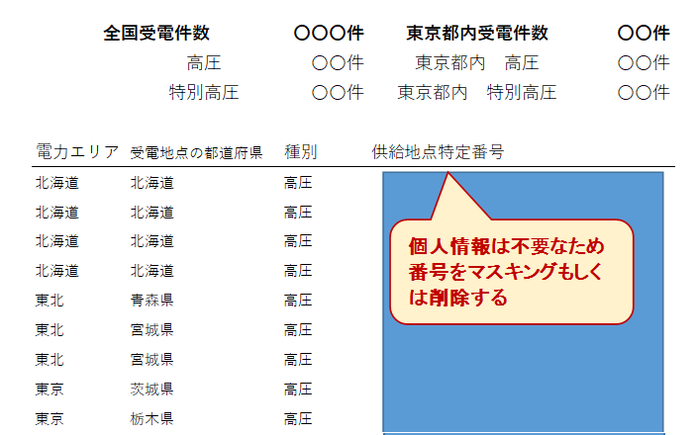
事業所数の根拠資料（全国及び都内）のイメージ
※の付いた箇所の事業所数は交付申請日時点とする。

（３）夏季と冬季の合計
節電キャンペーンに参加し合計５日以上節電する都内事業所見込数 |  |  |  |  | 計（A+B） | 0 |  |  |  |  | 件
 |  |  |  |  |  |  |  |  |  |  |  | ← 合計値が自動計算されます。

第１号別紙内訳(②システム構築費等)
様式内入力箇所
第１号様式 別紙内訳明細書（システム構築等）

 | 内訳明細書 |  | ②システム構築費等

整理 | 助成 対象 | 費用の種類 | 費用の内容 | 数量 | 単位 | 単価（税抜） （円） | 金額（税抜） （円） | 備考
No.
1 |  |  |  |  |  |  |  |  | ← システム構築等の見積書の明細に記載された費用を全て記載してください。
2 |  |  |  |  |  |  |  |  | ← 「助成対象」欄：助成対象経費は”〇”を選択し、助成対象外経費は”×”を選択してください。
3 |  |  |  |  |  |  |  |  | ← 「費目の種類」欄：該当する種別をプルダウンから選択してください。
4
5 |  |  |  |  |  |  |  |  | （注意）本事業の実施に直接必要な経費であることが明確にわかるように記載してください。
6 |  |  |  |  |  |  |  |  | （注意）取得財産等ある場合は、備考欄に記載してください。（第30条関係）
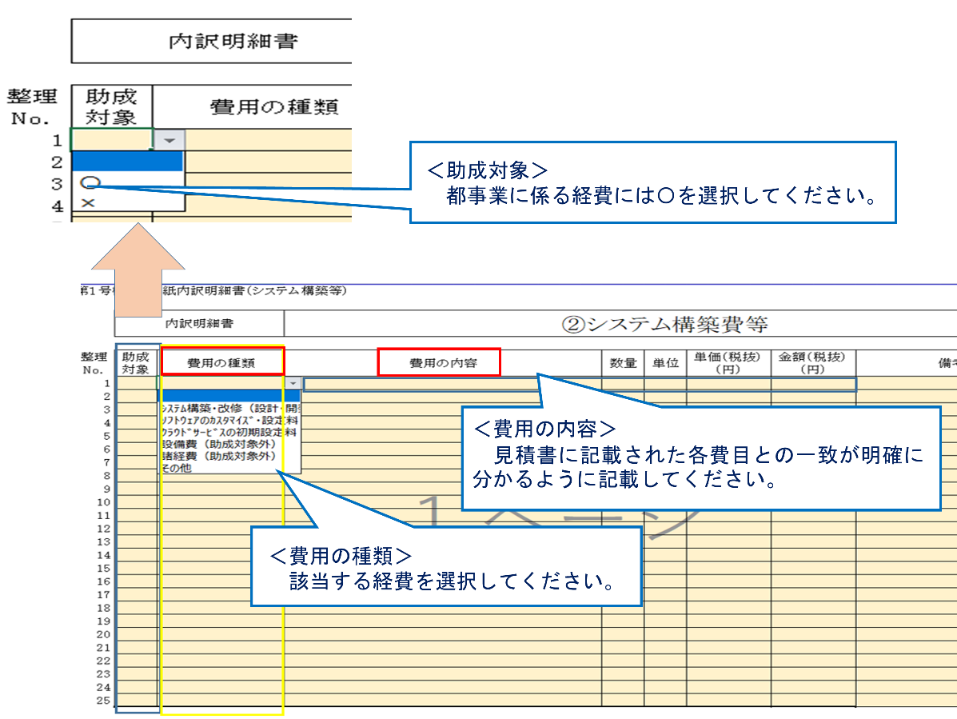
7
8
9
10
11
12
13
14
15
16
17
18
19
20
21
22
23
24
25
 | ②システム構築費等 |  |  |  |  |  | 0 | （合計） | ← 合計金額、助成対象経費計、助成対象外経費計が自動計算されます。
 |  |  |  |  |  |  | 0 | （助成対象経費）
 |  |  |  |  |  |  | 0 | （助成対象外経費）

 | 〇 | ｼｽﾃﾑ構築・改修（設計・開発）費
 | × | ｿﾌﾄｳｪｱのｶｽﾀﾏｲｽﾞ・設定料
 |  | ｸﾗｳﾄﾞｻｰﾋﾞｽの初期設定料
 |  | 設備費（助成対象外）
 |  | 諸経費（助成対象外）
 |  | その他

第１号別紙内訳(③ソフトウェア)
様式内入力箇所
第１号様式 別紙内訳明細書（ソフトウェア等）

 | 内訳明細書 |  | ③ソフトウェア費等

整理 | 助成 対象 | 費用の種類 | 費用の内容 | 数量 | 単位 | 単価（税抜） （円） | 金額（税抜） （円） | 備考
No.
1 |  |  |  |  |  |  |  |  | ← システム構築等の見積書の明細に記載された費用を全て記載してください。
2 |  |  |  |  |  |  |  |  | ← 「助成対象」欄：助成対象経費は”〇”を選択し、助成対象外経費は”×”を選択してください。
3 |  |  |  |  |  |  |  |  | ← 「費目の種類」欄：該当する種別をプルダウンから選択してください。
4
5 |  |  |  |  |  |  |  |  | （注意）本事業の実施に直接必要な経費であることが明確にわかるように記載してください。
6 |  |  |  |  |  |  |  |  | （注意）取得財産等ある場合は、備考欄に記載してください。（第30条関係）
7
8
9
10
11
12
13
14
15
16
17
18
19
20
21
22
23
24
25
 | ③ソフトウェア費等 |  |  |  |  |  | 0 | （合計） | ← 合計金額、助成対象経費計、助成対象外経費計が自動計算されます。
 |  |  |  |  |  |  | 0 | （助成対象経費）
 |  |  |  |  |  |  | 0 | （助成対象外経費）

 | 〇 | ｼｽﾃﾑの運用・保守費
 | × | ｿﾌﾄｳｪｱの利用料
 |  | ｿﾌﾄｳｪｱの運用・保守・ｻﾎﾟｰﾄ費
 |  | ｸﾗｳﾄﾞｻｰﾋﾞｽの利用料
 |  | ｸﾗｳﾄﾞｻｰﾋﾞｽの運用・保守・ｻﾎﾟｰﾄ費
 |  | ﾃﾞｰﾀ分析費
 |  | 設備費（助成対象外）
 |  | 諸経費（助成対象外）
 |  | その他

第1号参考様式
様式内入力箇所
参考様式（第７条関係） |  |  |  |  |  |  |  | 令和５年度用

 |  |  |  |  |  |  | 年 |  | 月 | 日 |  | ← 実際の提出日を記載してください。
 | 公益財団法人 |  |  |  |  |  |  |  |  |  |  | （注意）不備・修正等があった場合も、初回提出日のまま変更しないでください。
 | 東京都環境公社 理事長 殿

 |  |  |  |  | （助成事業者）
 |  |  |  |  | 住所
 |  |  |  |  |  |  |  |  |  |  |  | ← 商業・法人登記簿謄本の記載通りに入力してください。
 |  |  |  |  | 名称

 |  |  |  |  | 代表者の 職・氏名

 | 企業の節電マネジメント（デマンドレスポンス）事業

 | ２社以上の見積が困難な理由書

（助成１ 行動変容に資するDRの実施に係る経費の助成）

 | 企業の節電マネジメント（デマンドレスポンス）事業におけるシステム構築等の業者選定に際し、２社以上の見積が困難な理由について以下のとおり報告致します。

 |  | 電気事業者の登録番号 |  |  |  |  |  |  |  |  |  | ← 申請者が一般送配電事業者の場合は、空欄としてください。

 |  | 節電キャンペーンの名称 |  |  |  |  |  |  |  |  |  | ← 夏季・冬季で別の名称にしている場合は、併記してください。

 |  | 助成金交付申請額のうち、 システム構築等に係る経費 |  | システム構築費等 |  |  |  |  |  | 円

 |  |  |  | ソフトウェア及び クラウド利用料等 |  |  |  |  |  | 円

 |  | ２社以上の見積が困難な理由 （当該一社を選定した理由） |  |  |  |  |  |  |  |  |  | ← 理由例
 |  |  |  |  |  |  |  |  |  |  |  | （例）本システム改修は既存システムの改修となり、当該システムの改修により不具合等が発生した場合の責任の所在や、既存システムの仕様等は受託事業者が精通していることを加味すると既存システムの受託事業者しか改修することができないため。 （例）自社で既に節電DR事業を行っており、自社事業で使用しているデータを活用し東京都事業を実施するため。

 |  | 備考 |  |  |  | ※受付欄

 | （注） |  | ※印の欄には、記入しないこと。

 |  |  |  |  |  |  |  |  |  |  | （日本産業規格A列4番）

第２号
第２号様式 （第７条関係）
様式内入力箇所

 | 企業の節電マネジメント（デマンドレスポンス）事業

 | 助成事業実施計画書

 | （助成１ 行動変容に資するDRの実施に係る経費の助成）

1. 助成事業の概要
 |  | 電気事業者の名称

 |  | 節電キャンペーンの名称 |  | 夏季の都節電推進期間 |  |  |  |  | 冬季の都節電推進期間

 |  | 節電キャンペーンの期間 |  | 夏季の都節電推進期間 |  |  |  |  | 冬季の都節電推進期間
 |  |  |  | 開始予定 |  | 年 | 月 | 日 | 開始予定 |  |  |  | 年 | 月 |  | 日

 |  |  |  | 終了予定 |  | 年 | 月 | 日 | 終了予定 |  |  |  | 年 | 月 |  | 日

 |  | 節電キャンペーンの掲載ホームページ又はパンフレット等(URL) |  |  |  |  |  |  |  |  |  |  |  |  |  |  | ← 本事業の節電キャンペーンの情報を掲載しているホームページやパンフレットのアドレス（URL）を記載してください。また、それらのPDFを添付してください。
 |  |  |  |  |  |  |  |  |  |  |  |  |  |  |  |  | ← 【審査を経て承認された後にHPの作成を行う場合】
 |  | 本事業に関する 需要家からのお問合せ先 |  | 部署名 |  |  |  |  |  |  |  |  |  |  |  |  | 「事業開始後にHPの作成やお客様へのご案内を行う予定」と記入してください。その際には、URLの記載は不要です。

 |  |  |  | 連絡先 |  |  |  |  |  |  |  |  |  |  |  |  | ← 電話、メールアドレス、問合せページのURL等を記載してください。

 |  | 事業の概要 スキーム図等 |  |  |  |  |  |  |  |  |  |  |  |  |  |  | ← 事業概要の説明文の記載及びスキーム図などの画像を貼り付けてください。

スキーム図の参考例

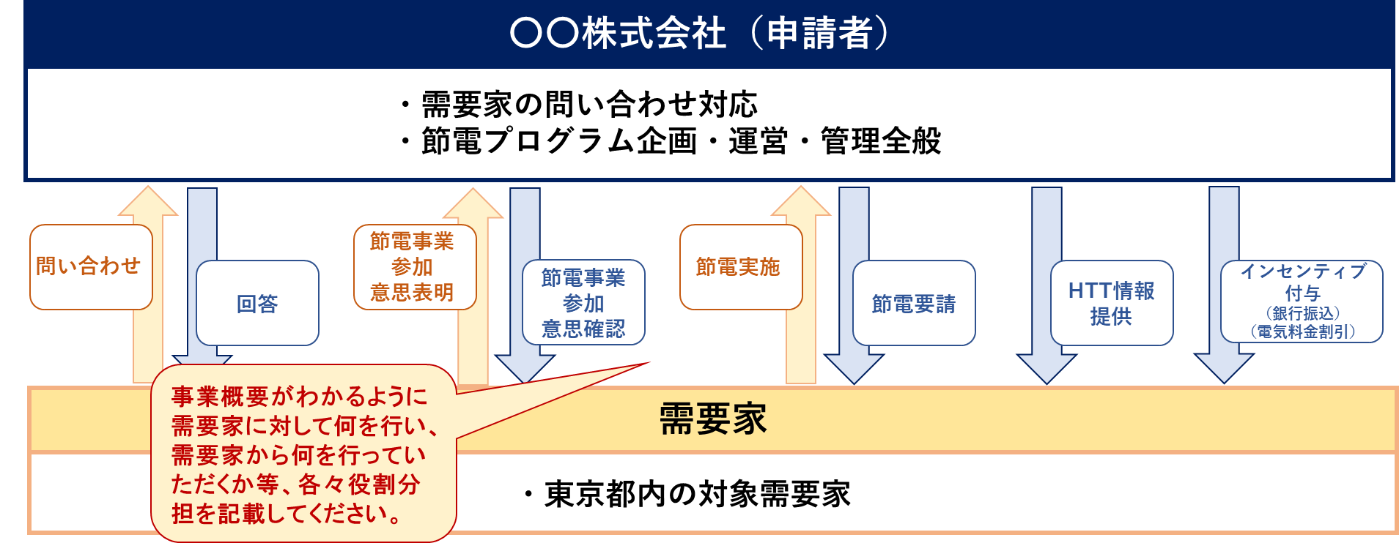

 |  | 同様の事業を実施したことがある場合は、その掲載ホームページ又はパンフレット等(URL) |  |  |  |  |  |  |  |  |  |  |  |  |  |  | ← 本事業と同様の節電キャンペーンを実施したことがある場合は、その情報を掲載しているホームページやパンフレットのアドレス（URL）を記載してください。

２. 助成事業の実施体制
 |  |  |  |  |  |  |  |  |  |  |  |  |  |  |  |  | ← 本事業に携わる申請者組織及び外部委託先における役割や担当業務を記載してください。
助成事業の実施体制の参考例

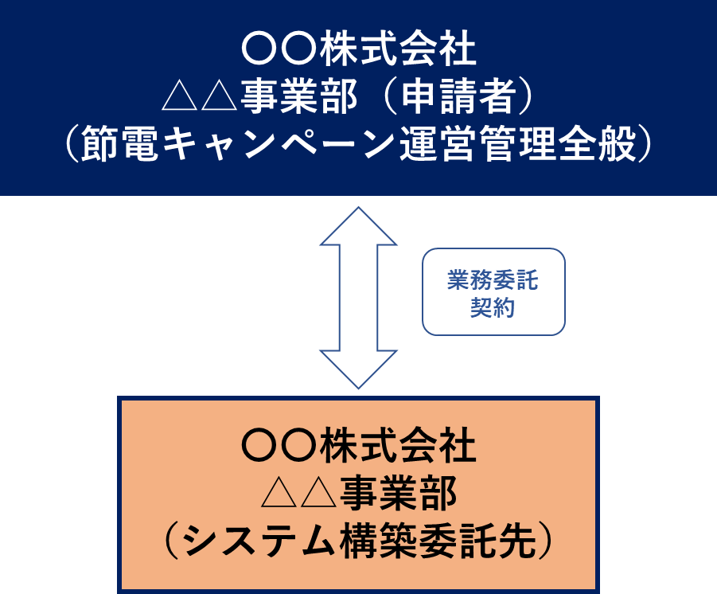

第２号様式（第７条関係）

３.インセンティブや節電要請に関する事項
 |  |  |  |  | 夏季の都節電推進期間 |  |  |  |  |  | 冬季の都節電推進期間
 | インセンティブに関する情報 |  | インセンティブ付与の対象 ※ 夏季・冬季それぞれ１つ選択 |  |  | ５日以上の節電で付与 |  |  |  |  |  | ５日以上の節電で付与 |  |  |  |  | ← インセンティブの付与対象を選択してください。

 |  |  |  |  |  | 節電した日数に応じて付与 （最大５日） |  |  |  |  |  | 節電した日数に応じて付与 （最大５日）

 |  |  | １時間単位の設定方法 ※ 夏季・冬季それぞれ１つ選択 |  |  | 連続した２コマのみ |  |  |  |  |  | 連続した２コマのみ |  |  |  |  | ← 節電達成の判定に用いる１時間単位の設定方法を選択してください。

 |  |  |  |  |  | 離れた２コマも含む |  |  |  |  |  | 離れた２コマも含む

 |  |  | インセンティブ付与の方法 |  |  |  |  |  |  |  |  |  |  |  |  |  | ← （例）電気料金から値引き
 |  |  |  |  |  |  |  |  |  |  |  |  |  |  |  |  | （例）ポイントを付与
 |  |  |  |  |  |  |  |  |  |  |  |  |  |  |  |  | ※ポイント付与の方法をとる場合は、ポイントの名称、１ポイント当たりの円換算金額、ポイントの有効期限を記載してください。
 |  |  | インセンティブ付与のタイミング |  |  |  |  |  |  |  |  |  |  |  |  |  | ← （例）キャンペーン終了後１か月以内 など

 |  |  | インセンティブ付与の通知方法 |  |  |  |  |  |  |  |  |  |  |  |  |  | ← （例）インセンティブ付与されたタイミングで、メール通知 など

 |  |  | 本事業以外に自社で行うインセンティブ付与の有無、有の場合の付与の考え方及び想定インセンティブ付与数 |  |  |  |  |  |  |  |  |  |  |  |  |  | ← （例）削減電力量（kWh）に応じたポイント付与（５円/kWh） など

 |  |  | 本事業以外の類似制度を併用してインセンティブ付与を行う場合は、それとは別にインセンティブを付与すること |  | 承諾します |  |  |  |  |  | 承諾します
 |  |  |  |  |  |  |  |  |  |  |  |  |  |  |  |  | ← 記載内容を確認し、承諾のうえでチェックしてください。

 | 節電要請 に関する情報 |  | デジタル技術を活用したタイムリーな節電要請を行う方法 |  |  |  |  |  |  |  |  |  |  |  |  |  | ← 需要家へ節電要請を行う方法（メール、スマホアプリで通知等デジタル技術を活用したもの）を記載してください。

 |  |  | 節電要請のタイミングや頻度等の考え方 |  |  |  |  |  |  |  |  |  |  |  |  |  | ← 節電要請のタイミングや頻度等を決める判断基準や考え方を記載してください。

 |  |  | 節電要請の発令日数見込み |  |  |  |  |  | 日 |  |  |  |  |  | 日 |  | ← 節電期間中に節電要請する見込みの日数を入力してください。

 |  |  | 節電要請の発令コマ数見込み |  |  |  |  |  | コマ |  |  |  |  |  | コマ |  | ← 節電期間中に節電要請する見込みのコマ数を入力してください。

 |  |  | ベースライン設定方法
 |  |  |  |  |  |  |  |  |  |  |  |  |  |  |  |  | ← （例）High４of５（当日調整あり）、High４of５（当日調整なし）

４.計画の概要
 | 事業 実施計画※１ |  | ①システム構築等の契約締結 |  |  |  |  |  |  | 年 |  |  | 月 |  |  | 日

 |  |  | ②ソフトウェア利用等の契約締結 |  |  |  |  |  |  | 年 |  |  | 月 |  |  | 日

 |  |  | ③システム構築等の完了 |  |  |  |  |  |  | 年 |  |  | 月 |  |  | 日 | ← （注意）システム構築等費用の支払完了を含む。

 |  |  |  |  | 夏季の都節電推進期間 |  |  |  |  |  | 冬季の都節電推進期間
 |  |  | ④節電キャンペーンの募集開始 |  |  |  | 年 | 月 |  | 日 |  |  | 年 | 月 |  | 日

 |  |  | ⑤需要家へのインセンティブ付与 |  |  |  | 年 | 月 |  | 日 |  |  | 年 | 月 |  | 日 | ← （注意）ポイント会社へのポイント代の支払完了を含む。

 |  |  | ⑥事業完了届の作成 |  |  |  | 年 | 月 |  | 日 |  |  | 年 | 月 |  | 日

 |  |  | ⑦事業完了の届出 |  |  |  | 年 | 月 |  | 日 |  |  | 年 | 月 |  | 日

 | 備考
 | ※１ それぞれ予定日を記載すること。

誓約書
様式内入力箇所
参考様式（第７条関係） |  |  |  |  |  |  | 令和５年度用

 |  |  |  |  |  | 年 |  | 月 | 日 |  | ← 実際の提出日を記載してください。
 | 公益財団法人 |  |  |  |  |  |  |  |  |  | （注意）不備・修正等があった場合も、初回提出日のまま変更しないでください。
 | 東京都環境公社 理事長 殿

 |  |  |  |  | （助成事業者）
 |  |  |  |  | 住所
 |  |  |  |  |  |  |  |  |  |  | ← 商業・法人登記簿謄本の記載通りに入力してください。
 |  |  |  |  | 名称

 |  |  |  |  | 代表者の 職・氏名

 | 企業の節電マネジメント（デマンドレスポンス）事業

 | 暴力団排除に関する誓約書

（助成１ 行動変容に資するDRの実施に係る経費の助成）

 | 助成事業者は、企業の節電マネジメント（デマンドレスポンス）事業（以下「本事業」という。）における助成金（以下「本助成金」）の交付を申請するに当って、別紙「暴力団関係者の排除に係る事項」を全て理解したうえ、予めこれに同意いたします。 また、本助成金交付決定前に、次の事項が判明した場合は、不交付となることに同意いたします。

 |  | 一 助成対象事業者が、別紙「暴力団関係者の排除に係る事項」第１条の各号の いずれかに当たる場合 二 助成対象事業者が、別紙「暴力団関係者の排除に係る事項」第１条の各号の いずれかに当たる者と、別紙「暴力団関係者の排除に係る事項」第２条の各 号のいずれかの関係を有する場合 三 助成対象事業者が、自ら又は第三者を利用して、別紙「暴力団関係者の排除 に係る事項」第３条の各号のいずれかに当たる行為をおこなった場合

 |  | 節電キャンペーンの名称 |  |  |  |  |  |  |  |  | ← 夏季・冬季で別の名称にしている場合は、併記してください。

 |  | 窓口担当者 連絡先 | 会社名

 |  |  | 部署名

 |  |  | 氏名

 |  |  | 電話番号 | 固定電話

 |  |  |  | 携帯電話

 |  |  | Eメール

 |  |  |  |  |  |  |  |  |  | 別紙

暴力団関係者の排除に係る事項

 | 第１条 公益財団法人東京都環境公社（以下「甲」という。）は、本事業の助成事業者 （以下「乙」という。）が以下の各号に該当する者（以下「反社会的勢力」という。） であることが判明した場合には、何ら催告を要せず、本助成金の交付決定を取り消す ことができる。 (1)暴力団 (2)暴力団員 (3)暴力団員でなくなったときから５年を経過しない者 (4)暴力団準構成員 (5)暴力団関係企業 (6)総会屋等 (7)社会運動等標ぼうゴロ (8)特殊知能暴力集団 (9)その他前各号に準じる者 第２条 甲は、乙が反社会的勢力と以下の各号一でも該当する関係を有することが判明 した場合には、何らの催告を要せず、本助成金の交付決定を取り消すことができる。 (1)反社会的勢力が経営を支配していると認められるとき (2)反社会的勢力が経営に実質的に関与していると認められるとき (3)自己、自社若しくは第三者の不正の利益を図り、又は第三者に損害を加えるなど、 反社会的勢力を利用していると認められるとき (4)反社会的勢力に対して資金等を提供し、又は便宜を供与するなどの関与をしている と認められるとき (5)その他役員又は経営に実質的に関与している者が、反社会的勢力と社会的に非難さ れるべき関係を有しているとき 第３条 甲は、乙が自ら又は第三者を利用して以下の各号の一にでも該当する行為をした 場合には、何らの催告を要せず、本助成金の交付決定を取り消すことができる。 (1)暴力的な要求行為 (2)法的な責任を超えた不当な要求行為 (3)取引に関して、脅迫的な言動をし、又は暴力を用いる行為 (4)風説を流布し、偽計又は威力を用いて甲の信用を棄損し、又は甲の業務を妨害す る行為 (5)その他前各号に準ずる行為 第４条 乙は、乙又は乙の委託先業者又は下請又は再委託先業者（下請又は再委託契約が 数次にわたるときには、その全てを含む。以下同じ。）が第１条及び第２条に該当し ないことを確約し、将来も第１条及び第２条に該当しないことを確約する。 ２ 乙は、その委託先業者又は下請又は再委先託業者が前項に該当することが契約後に 判明した場合には、直ちに契約を解除し、又は契約解除のための措置を講じなければ ならない。 ３ 乙が、前各項の規定に違反した場合には、甲は本助成金の交付決定を取り消すこと ができる。 第５条 乙は、乙又は乙の委託先業者又は下請若しくは再委託先業者が、反社会的勢力か ら不当要求又は業務妨害等の不当介入を受けた場合は、これを拒否し、委託先業者若 しくは下請若しくは再委託先業者をしてこれを拒否するとともに、不当介入があった 時点で、速やかに不当介入の事実を甲に報告し、甲の捜査機関への通報及び甲の報告 に必要な協力を行うものとする。 ２ 乙が前項の規定に違反した場合には、甲は何らの催告を要せずに、本助成金の交付 決定を取り消すことができる。 第６条 甲が本条各項又号により本助成金の交付決定を取り消した場合には、乙に損害が 生じても甲はこれを何ら賠償ないし補償することは要せず、また、かかる取消しによ り甲に損害が生じたときは、乙はその損害を賠償するものとする。

